Projektrahmendaten
 | 04-10-16 in Buxtehude

 |  |  |  | ÜBERSICHTSKARTE
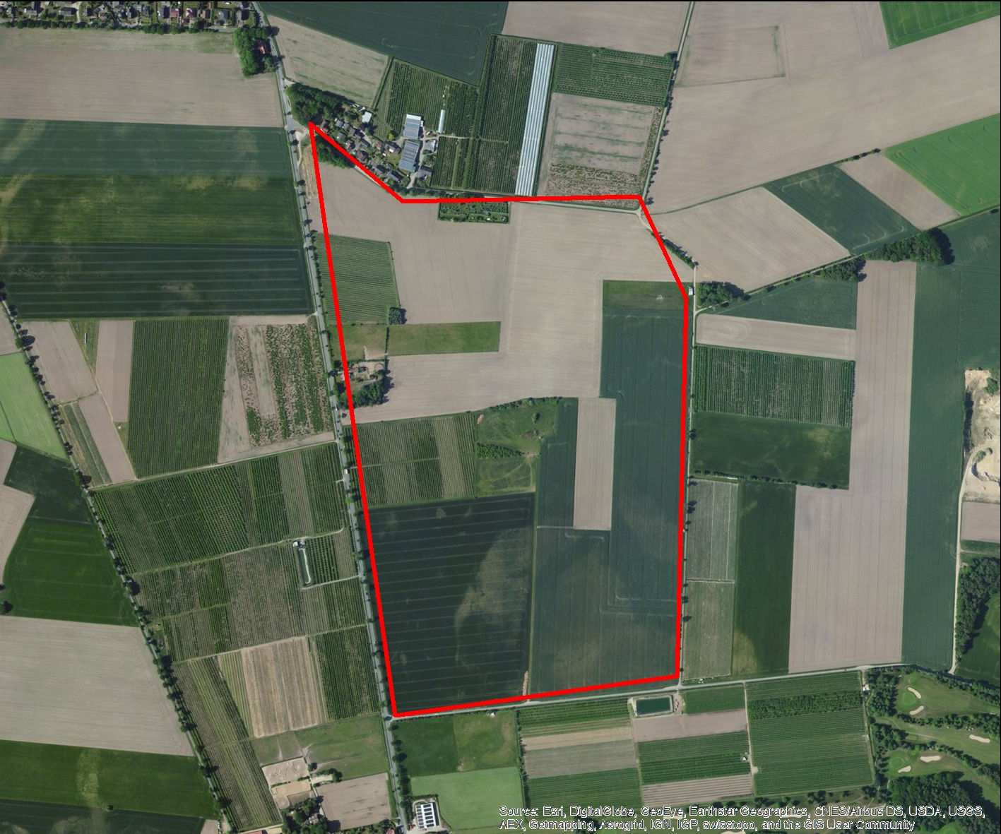

REGIOPROJEKTCHECK
Folgeabschätzung von Bauprojekten
Exportdatum |  |  | 2016-10-10 16:18
Thema |  |  | Grundsteuer

RAHMENDATEN
Fläche des Plangebiets |  | 50.772193735 | ha
Realisierungszeitraum |  |  | 2016 - 2050

Wohnnutzung (Wohneinheiten) |  | 1460 | WE
Gewerbe (Arbeitsplätze) |  |  | ca. 0
Einzelhandel (Verkaufsfläche) |  | 0 | m²

FLÄCHENBILANZ
 | Landwirtschaft | Brachfläche | Lärmschutzanlage | Gewerbe | Erschließung | Soziale Infrastruktur | Einzelhandel | Wohnen | Grünflaeche | Natur
 |  |  |  |  | 0.14 | 0.0304 |  | 0.7 | 0.1072 | 0.0224

Methodik
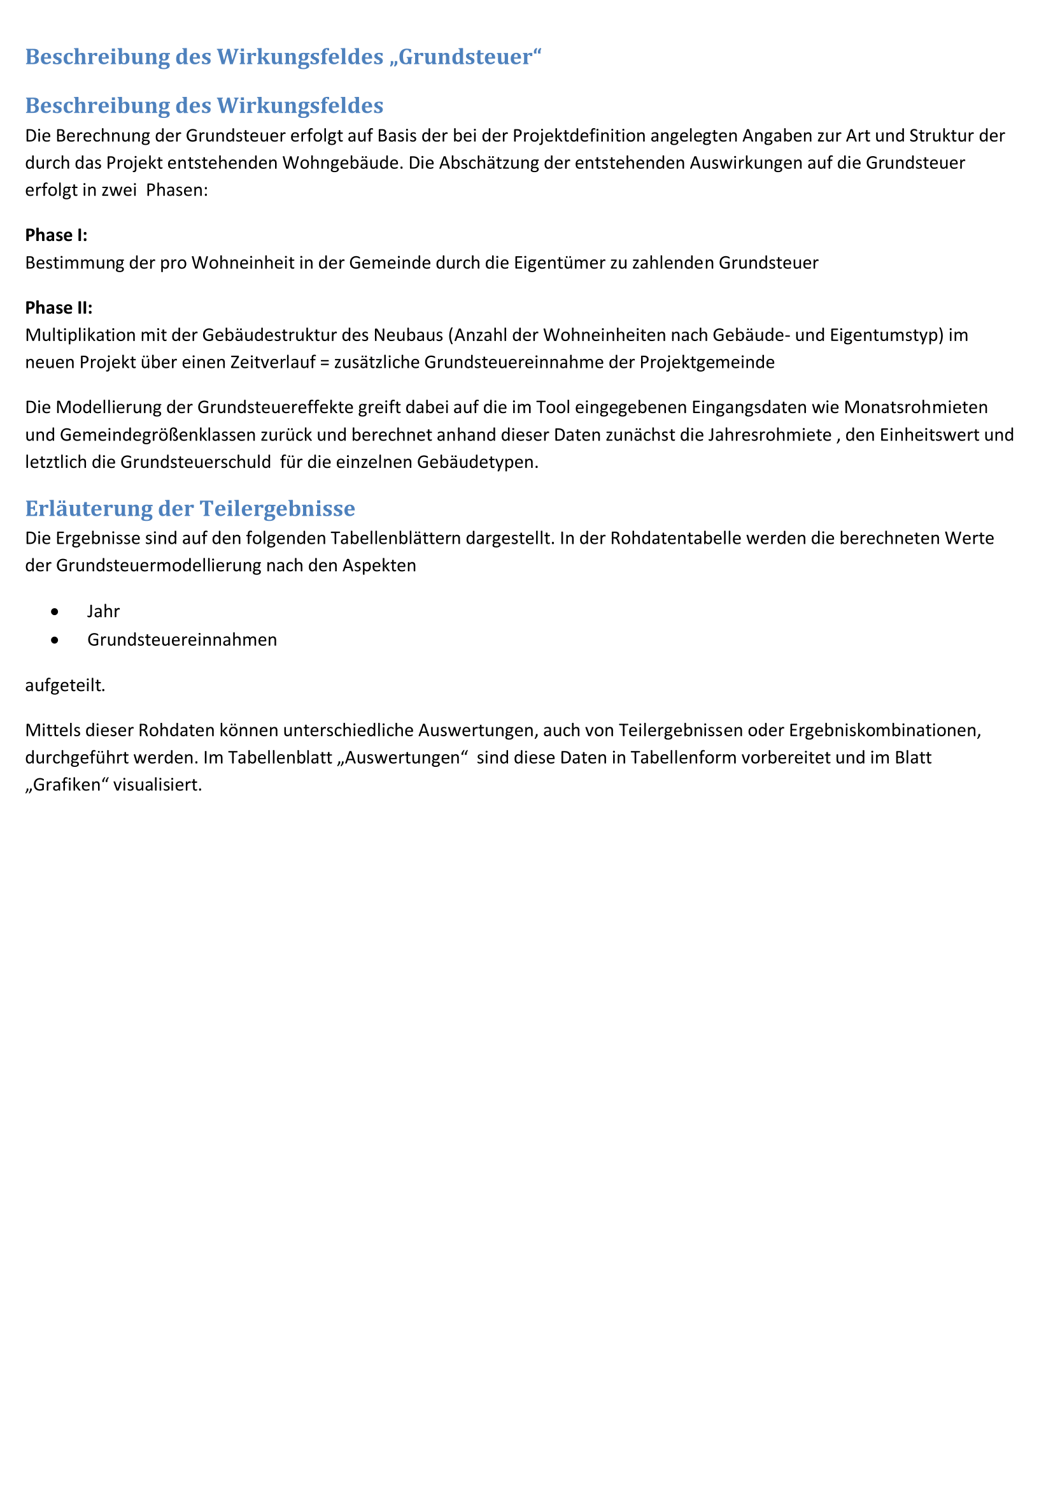

Grafiken
Grundsteuer in Euro
 | Grundsteuer
2016 | 265299.1915
2017 | 530598.383
2018 | 795897.5745
2019 | 1061196.766
2020 | 1326495.9575
2021 | 1326495.9575
2022 | 1326495.9575
2023 | 1326495.9575
2024 | 1326495.9575
2025 | 1326495.9575
2026 | 1326495.9575
2027 | 1326495.9575
2028 | 1326495.9575
2029 | 1326495.9575
2030 | 1326495.9575
2031 | 1326495.9575
2032 | 1326495.9575
2033 | 1326495.9575
2034 | 1326495.9575
2035 | 1326495.9575
2036 | 1326495.9575
2037 | 1326495.9575
2038 | 1326495.9575
2039 | 1326495.9575
2040 | 1326495.9575
2041 | 1326495.9575
2042 | 1326495.9575
2043 | 1326495.9575
2044 | 1326495.9575
2045 | 1326495.9575
2046 | 1326495.9575
2047 | 1326495.9575
2048 | 1326495.9575
2049 | 1326495.9575
2050 | 1326495.9575
 | 0

Haftungsausschluss
